記載要領
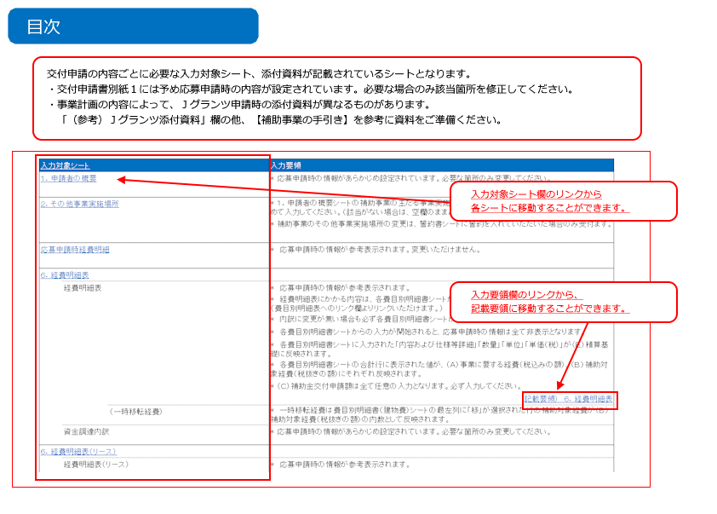
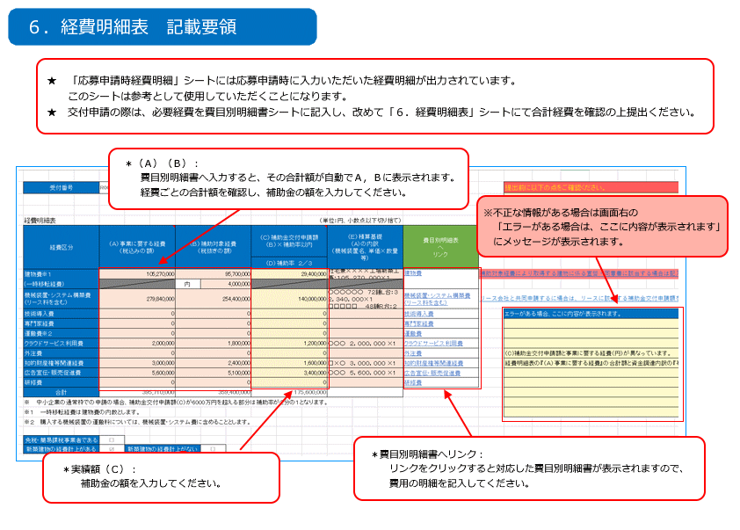
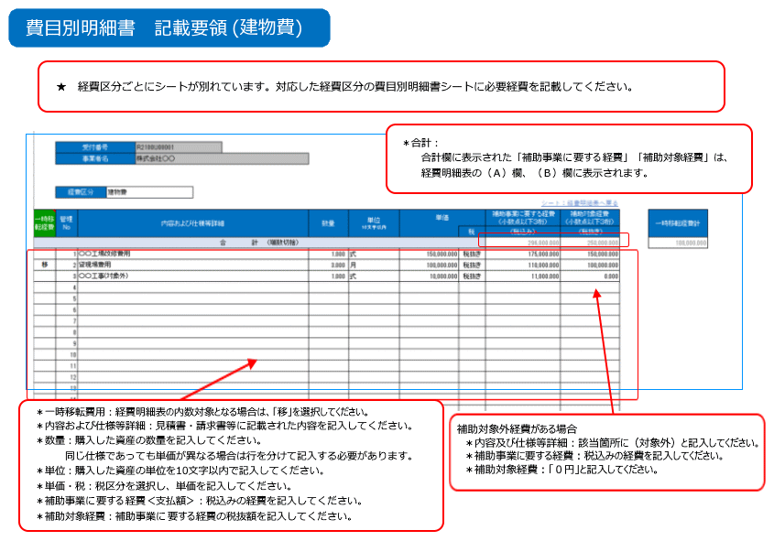
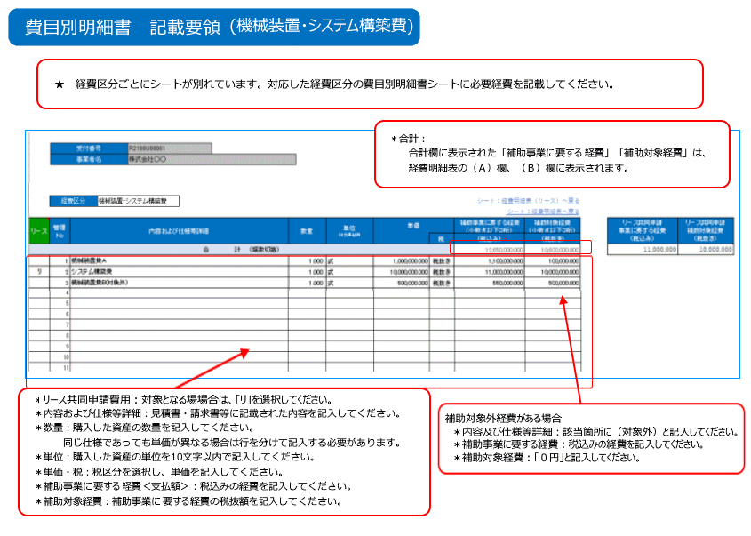
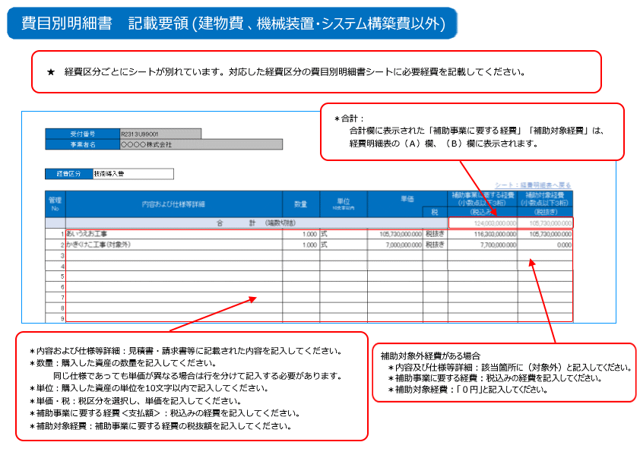
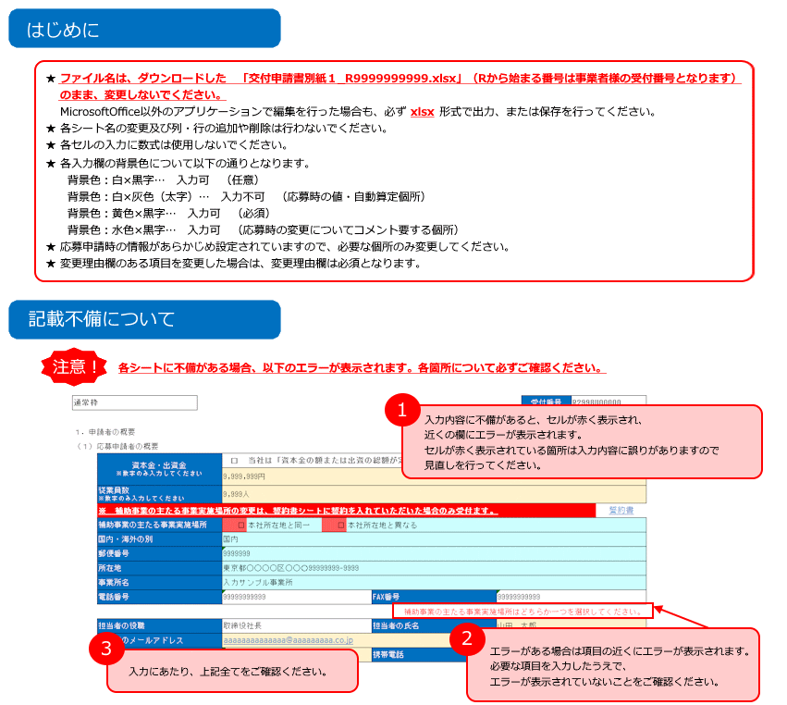

★事業再構築補助金ホームページ内に掲載されている「よくある交付申請時の不備」も合わせてご確認ください。

１．申請者の概要
各入力欄の背景色について
背景色：白×黒字 … 入力可 （任意）
背景色：白×灰色（太字） … 入力不可 （応募時の値・自動算定個所）
背景色：黄色×黒字 … 入力可 （必須）
背景色：水色×黒字 … 入力可 （応募時の変更についてコメント要する個所）
R208 | 108
 | 通常枠 |  |  |  |  |  |  |  | 受付番号 | R2138U00509
 |  |  |  |  |  |  |  |  | 枝番 | 000
 | １．申請者の概要
 | （１）応募申請者の概要
 |  | 資本金・出資金 ※数字のみ入力してください | □ | 当社は「資本金の額または出資の総額が定められていない法人」に該当します。
 |  |  | 17,100,000円
 |  |  | □ | 当社は「資本金が0円の法人」に該当します。
 |  | 従業員数 ※数字のみ入力してください | 209人
 |  | ※ 補助事業の主たる事業実施場所の変更は、誓約書シートに誓約を入れていただいた場合のみ受付ます。 |  |  |  |  |  |  |  |  | 誓約書
 |  | 補助事業の主たる事業実施場所 | ☑ | 本社所在地と同一 | □ | 本社所在地と異なる
 |  | 国内・海外の別
 |  | 郵便番号
 |  | 所在地
 |  | 事業所名
 |  | 電話番号 |  |  |  |  | FAX番号
 |  |  |  |  |  |  |  |  |  |  |  | 補助事業の主たる事業実施場所はどちらか一つを選択してください。
 |  | 担当者の役職 | 取締役 |  |  |  | 担当者の氏名 | 原口 陽一郎 |  |  |  |  | 担当者名は複数登録しないでください
 |  | 担当者のメールアドレス | haraguchi@tomonokai.net
 |  | 担当者電話番号 | 0357662006 |  |  |  | 携帯電話
 |  |  |  |  |  |  |  |  |  |  |  | 担当者メールアドレスは複数メールアドレスは登録しないでください。

応募申請時経費明細
受付番号 |  | R2138U00509 |  |  | 枝番 | 000

 |  |  |  |  |  |  | 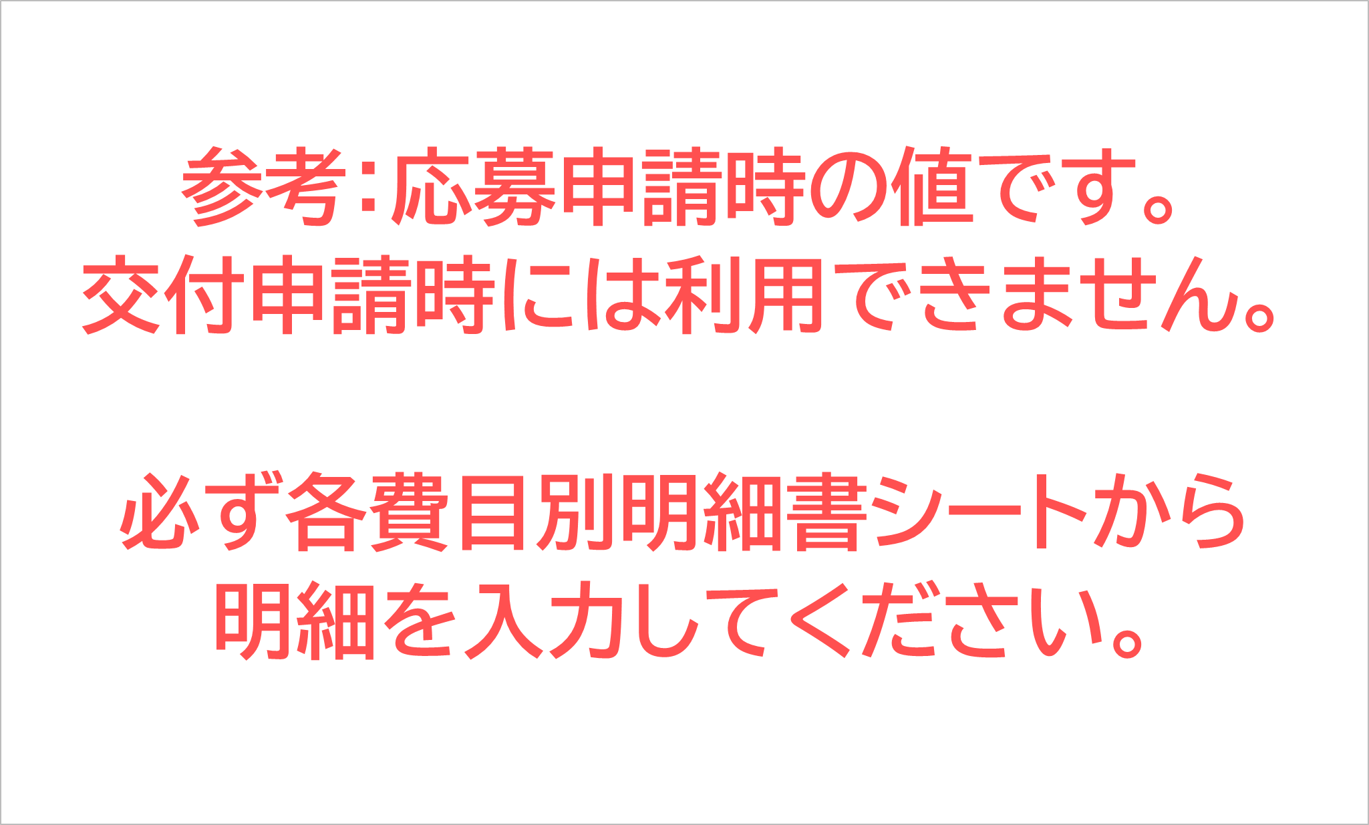
経費明細表 |  |  |  |  |  |  |  |  |  | （単位：円、小数点以下切り捨て）
経費区分 |  | （Ａ）事業に要する経費 （税込みの額） |  |  | （Ｂ）補助対象経費 （税抜きの額） |  | （Ｃ）補助金交付申請額 （Ｂ）×補助率以内 |  | （Ｅ）積算基礎 （A）の内訳 （機械装置名、単価×数量等）
 |  |  |  |  |  |  | （Ｄ）補助率 ２／３
建物費※１ |  | 0 |  |  | 0 |  | 0
(一時移転経費) |  |  |  |  | 内 | 0
機械装置・システム構築費 （リース料を含む） |  | 156,249,500 |  |  | 142,045,000 |  | 80,000,000 |  | システム開発費（調査・設計） ４５，３４０，０００円 システム開発費（実装） ９６，７０５，０００円
技術導入費 |  | 0 |  |  | 0 |  | 0
専門家経費 |  | 0 |  |  | 0 |  | 0
運搬費※２ |  | 0 |  |  | 0 |  | 0
クラウドサービス利用費 |  | 0 |  |  | 0 |  | 0
外注費 |  | 0 |  |  | 0 |  | 0
知的財産権等関連経費 |  | 0 |  |  | 0 |  | 0
広告宣伝・販売促進費 |  | 0 |  |  | 0 |  | 0
研修費 |  | 0 |  |  | 0 |  | 0
合計 |  | 156,249,500 |  |  | 142,045,000 |  | 80,000,000
※１ 一時移転経費は建物費の内数とします。
※２ 購入する機械装置の運搬料については、機械装置・システム費に含めることとします。

免税・簡易課税事業者である |  | □
建物の新築に要する 経費計上がある |  | □ | 建物の新築に要する 経費計上がない |  |  | □
資金調達内訳
＜補助事業全体に要する経費調達一覧＞ |  |  |  |  |  |  | ＜補助金を受けるまでの資金＞
区 分 | 事業に要する経費(円) |  |  | 資金の調達先 |  |  | 区 分 | 事業に要する経費(円) |  | 資金の調達先
自己資金 | 76,249,500 |  |  |  |  |  | 自己資金 | 80,000,000
補助金交付申請額 | （Ｃ） |  |  |  |  |  | 借入金 | 0
 | 80,000,000 |  |  |  |  |  | その他 | 0
借入金 | 0 |  |  |  |  |  | 合計額 | （Ｃ）
その他 | 0 |  |  |  |  |  |  | 80,000,000
合計額 | （Ａ）
 | 156,249,500

